概要５ 自然動態（月別出生・死亡数、市町別自然動態）
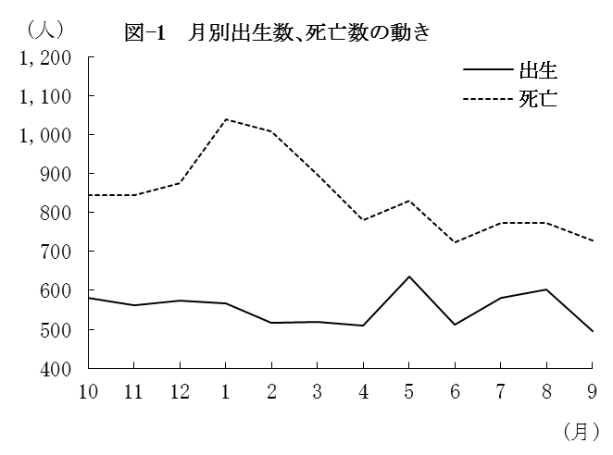
（２） |  | 月別出生数・死亡数の動き
 | 出生数・死亡数を月別にみると
 | 最も多い月は、出生数では5月の
 | 636人、死亡数は1月の1,040人と
 | なっている。
 | また、最も少ない月は、出生数
 | では9月の496人、死亡数は6月の
 | 722人となっている。

 |  | 表－9 月別出生・死亡数 （⇒統計表第４表） |  |  |  |  |  |  |  |  |  |  |  |  |  | (単位：人）
 |  |  |  | 合 計 | 29年 |  |  | 30年
 |  |  |  |  | 10月 | 11月 | 12月 | 1月 | 2月 | 3月 | 4月 | 5月 | 6月 | 7月 | 8月 | 9月
 |  | 出生者数 |  | 6,653 | 580 | 561 | 573 | 567 | 516 | 520 | 510 | 636 | 512 | 581 | 601 | 496
 |  | 死亡者数 |  | 10,114 | 845 | 845 | 876 | 1,040 | 1,007 | 897 | 779 | 831 | 722 | 772 | 772 | 728

（３） |  | 市町別自然動態
 | 出生率、死亡率、自然増減率の上位及び下位をそれぞれ5位までみると、表－10の
 | とおりである。
 | なお、出生率が死亡率を上回ったのは鳥栖市、上峰町の2市町(1市1町)で、それ以外の
 | 18市町(9市9町)では下回った。

 |  | 表-10 市町別自然動態 （⇒統計表第５表） |  |  |  |  |  |  |  |  |  |  |  |  |  |  | (単位：‰）
 |  | 順 位 |  | 出 生 率 |  |  |  | 死 亡 率 |  |  |  |  | 増 減 率

 |  | 上 位 | 1 | 上峰町 |  |  | 11.1 | 大町町 |  |  |  | 19.1 | 上峰町 |  |  |  | 0.9
 |  |  | 2 | 江北町 |  |  | 10.8 | 太良町 |  |  |  | 17.3 | 鳥栖市 |  |  |  | 0.3
 |  |  | 3 | 鳥栖市 |  |  | 9.3 | 多久市 |  |  |  | 16.3 | 吉野ヶ里町 |  |  |  | △ 0.2
 |  |  | 4 | 吉野ヶ里町 |  |  | 9.2 | 有田町 |  |  |  | 15.0 | 小城市 |  |  |  | △ 2.6
 |  |  | 5 | 小城市 |  |  | 8.5 | 白石町 |  |  |  | 14.5 | 江北町 |  |  |  | △ 2.6

 |  | 下 位 | 1 | 玄海町 |  |  | 4.8 | 鳥栖市 |  |  |  | 9.0 | 大町町 |  |  |  | △ 14.0
 |  |  | 2 | 大町町 |  |  | 5.0 | 吉野ヶ里町 |  |  |  | 9.4 | 太良町 |  |  |  | △ 10.6
 |  |  | 3 | 白石町 |  |  | 5.7 | 上峰町 |  |  |  | 10.2 | 多久市 |  |  |  | △ 10.3
 |  |  | 4 | 多久市 |  |  | 5.9 | 基山町 |  |  |  | 10.6 | 有田町 |  |  |  | △ 8.9
 |  |  | 5 | 有田町 |  |  | 6.1 | 小城市 |  |  |  | 11.1 | 白石町 |  |  |  | △ 8.8

